-18
 |  | MENUS DE OCTOBRE 2022 réalisés par la Ville de Camaret-sur-Aygues |  |  |  |  | 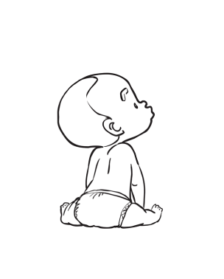
Menus des enfants de moins de 18 mois
 | 3 au 7 Octobre |  | 10 au 14 Octobre |  | 17 au 21 Octobre | 24 au 28 Octobre
Lundi | Porc* |  | Œufs* |  | Dinde* | Poulet*
 | Purée de haricots verts et Pommes de terre |  | Purée potiron et Pommes de terre |  | Purée de haricots verts et Pommes de terre | Purée de haricots plats et Pommes de terre

 | Purée de fruit et pain |  | Purée de fruit et pain |  | Purée de fruit et pain | Purée de fruit et pain

Mardi | Poulet* |  | Jambon de porc* |  | Œufs* | Jambon de porc*
 | Purée de haricots verts et Pommes de terre |  | Purée de haricots vertset Pommes de terre |  | Purée de carottes et Pommes de terre | Purée de carottes et Pommes de terre

 | Purée de fruit et pain |  | Purée de fruit et pain |  | Purée de fruit et pain | Purée de fruit et pain

Mercredi | Veau* |  | Poulet* |  | Porc* | Bœuf*
 | Purée de celeri et Pommes de terre |  | Purée de petits pois et Pommes de terre |  | Purée de cèleri et Pommes de terre | Purée de légumes et Pommes de terre

 | Purée de fruit et pain |  | Purée de fruit et pain |  | Purée de fruit et pain | Purée de fruit et pain

Jeudi | Dinde* |  | Dinde* |  | Bœuf* | Dinde*
 | Purée de légumes et Pommes de terre |  | Purée de légumes et Pommes de terre |  | Purée de légumes et Pommes de terre | Purée de haricots verts et Pommes de terre

 | Purée de fruit et pain |  | Purée de fruit et pain |  | Purée de fruit et pain | Purée de fruit et pain

Vendredi | Poisson |  | Poisson |  | Poisson | Poisson
 | Purée de courgette et Pommes de terre |  | Purée de carottes et Pommes de terre |  | Purée de potiron et Pommes de terre | Purée de légumes et Pommes de terre

 | Purée de fruit et pain |  | Purée de fruit et pain |  | Purée de fruit et pain | Purée de fruit et pain

La cuisine centrale de Camaret sur Aigues se réserve le droit d’effectuer des modifications en cas de problème d’approvisionnement.

* Viande française

Hôtel de Ville - Cours du Midi - 84850 Camaret sur Aigues Tél. : 04 90 37 22 60 Fax : 04 90 37 72 33 - contact@camaret.org - www.camaret.org

 |  | Repas thématique | Repas poissons | repas végétarien | Repas classique
 |  | Pensez aux 1eres majuscules dans chaque cellule

